ExpPaisesMes 92-21 Valor
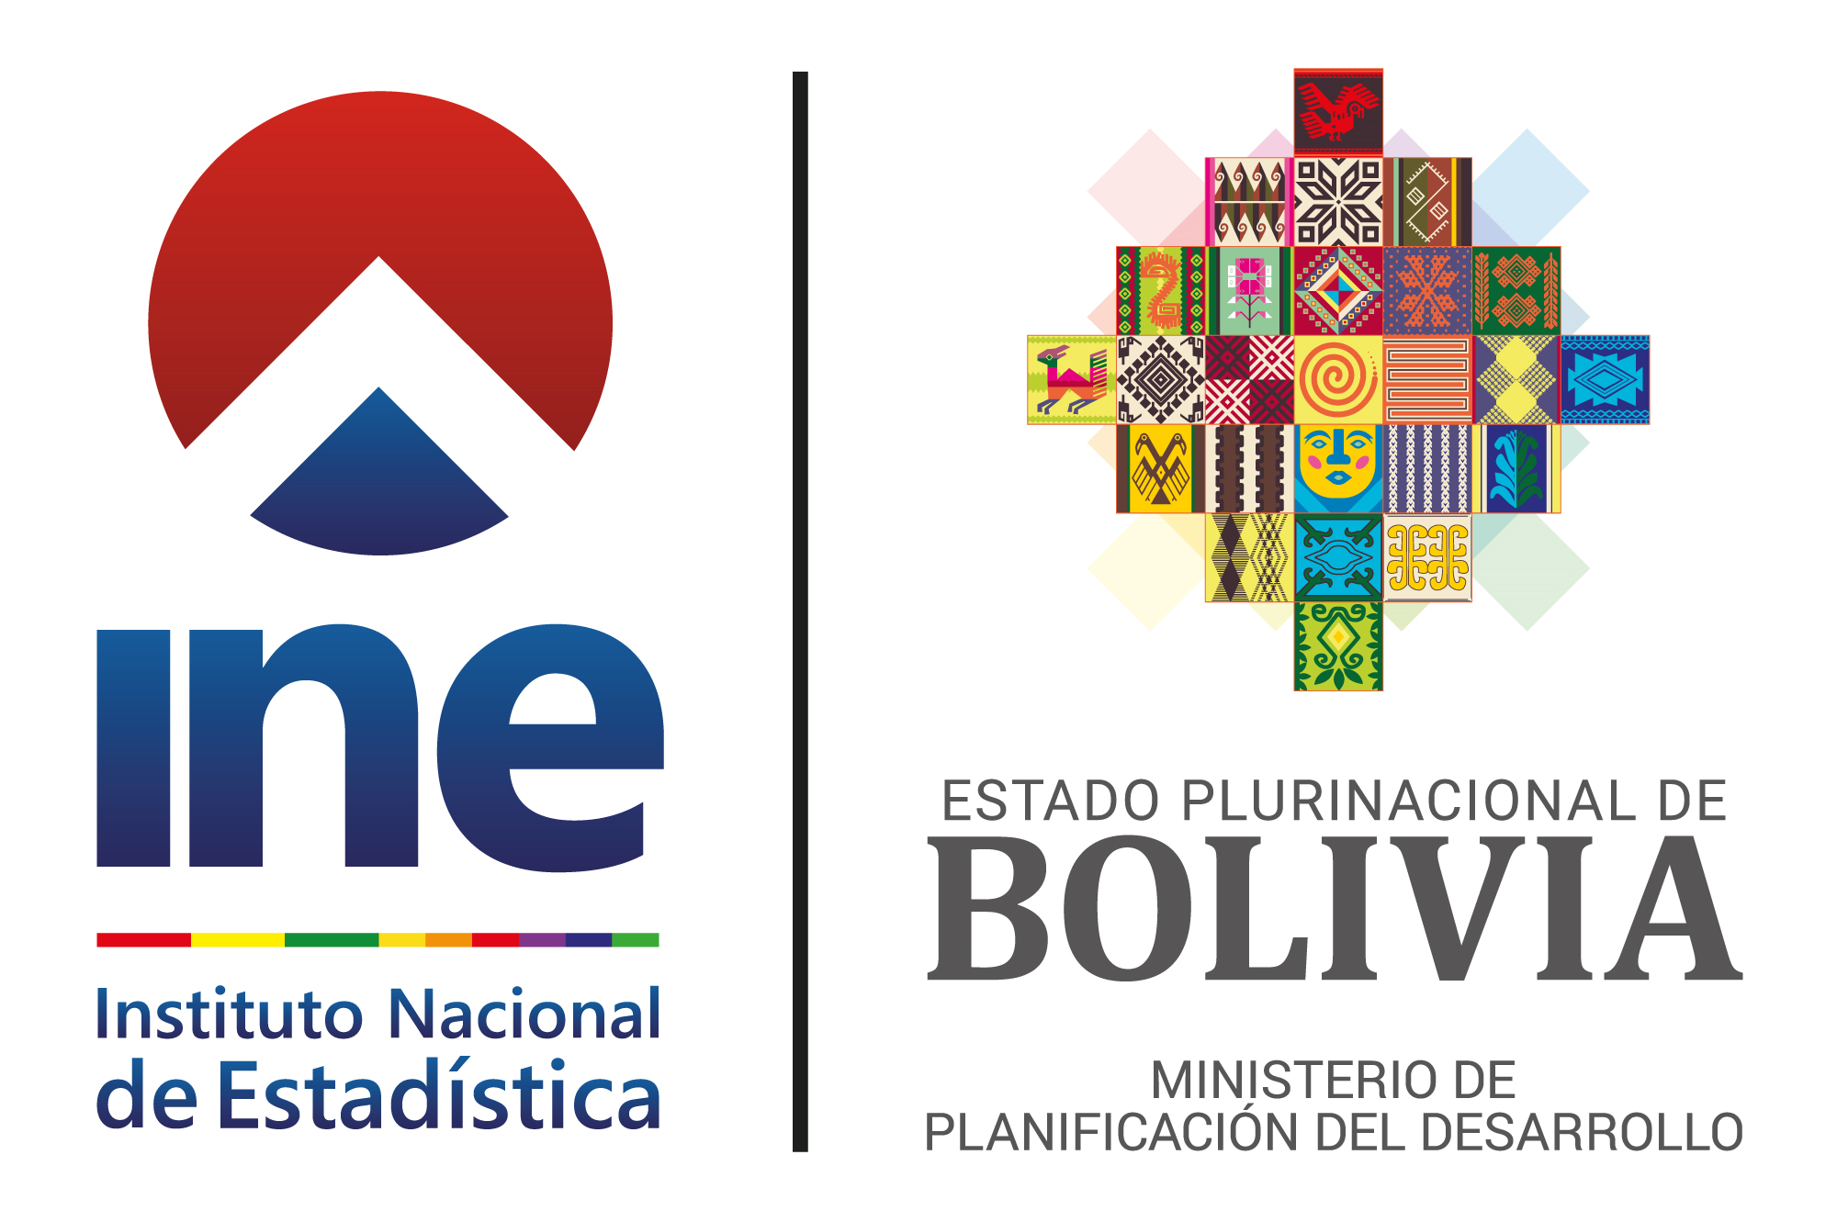
BOLIVIA: EXPORTACIONES SEGÚN PAÍSES DE DESTINO POR MES, 1992 - 2021
(En millones dólares estadounidenses)
PAÍSES DE DESTINO | 1992
 | Enero | Febrero | Marzo | Abril | Mayo | Junio

TOTAL | 60.5 | 55.8 | 65.6 | 68.2 | 57.7 | 65.1

EXPORTACIONES | 58.8 | 54.2 | 59.5 | 67.6 | 56.1 | 59.7

Afganistán
...

